Sheet1
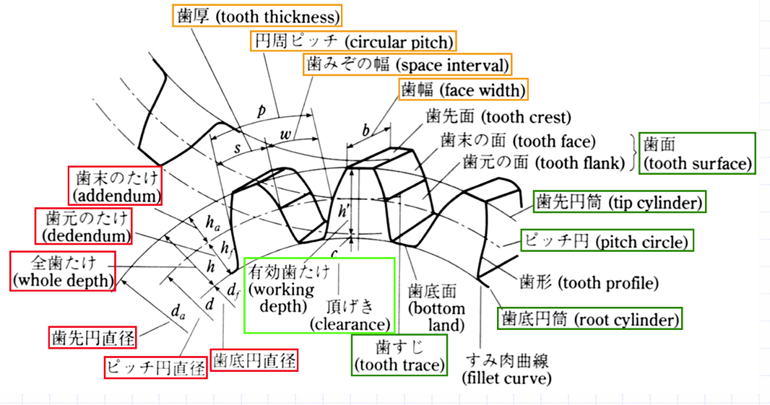
ギアの設計 | モジュール | 1 | モジュール
 | 基準圧力角 | 20 | 基準圧力角 | 20
 | 歯数 | 21 | 歯数 | #DIV/0!
 | 基準円直径 | 21 | 基準円直径
 | 歯先円直径 | 23 | 歯先円直径 | 0
 | 歯底円直径 | 18.5 | 歯底円直径 | 0
 | 歯厚 | 1.57 | 歯厚 | 0

